상품제안서
[정품] 라미 스튜디오 수성펜 365(브러쉬드 스틸) | 상품코드: F26468

 |  |  |  |  |  |  | 02-412-0044 | www.easy1.co.kr
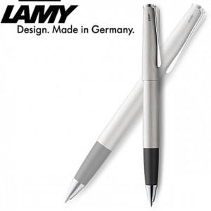

【상세/제작정보】 | 기본수량 미만 인쇄비 추가. 포장,쇼핑백 별도문의.

【인쇄/포장옵션】 | 레이저 / 포장지포장

【공급단가】 | 수량 | 30~ | 60~ | 100~ | 300~ | 500~
*VAT별도 | 단가 | 79,120원 | 77,850원 | 75,960원 | 74,060원 | 72,790원

【상품 URL】 | http://www.easy1.co.kr/src/goods_detail.php?gdno=26468

